INSTRUÇÕES
INSTRUÇÕES PARA PREENCHIMENTO DA PLANILHA

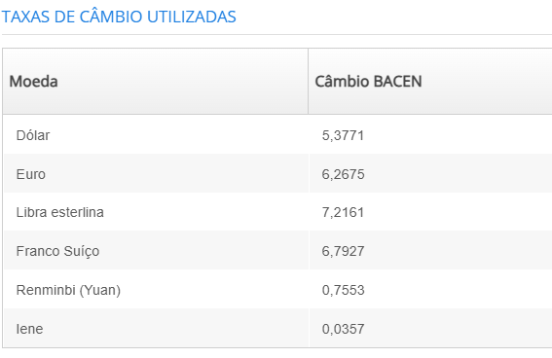
A indicação dos itens do subprojeto nesta planilha deve obedecer às regras contidas no item 6, Despesas Apoiáveis, da CHAMADA PÚBLICA MCTI/FINEP/FNDCT/IDENTIDADE BRASIL - RECUPERAÇÃO E PRESERVAÇÃO DE ACERVOS 2025, e às orientações a seguir. - As despesas acessórias com importação (item 6.2 do edital FINEP) serão calculadas automaticamente, com base no valor do item, conforme percentual indicado na planilha, obedecendo o limite máximo de 20%. - Os casos de solicitação de despesas acessórias inferiores a 20% (valor padrão, conforme item 6.2.1 do edital FINEP) deverão ser devidamente justificadas, utilizando o campo JUSTIFICATIVA, presente nas planilhas de equipamentos materiais importados. - Observadas as restrições indicadas no item 6.5.3 do edital da FINEP, a aquisição de veículos ou embarcações pode ser registrada no campo de materiais permanentes. - Para facilitar a organização da proposta, as despesas apoiáveis devem ser registradas considerando tipo e rubrica, conforme o quadro abaixo. Assim, esta arquivo contém 6 planilhas, que podem ser acessadas nas abas, identificáveis por título e cor. - Preencher apenas os espaços em branco nas planinhas. Os espaços em cinza serão calculados automaticamente, com base nas outras informações registradas.

DESPESAS DE CAPITAL
1 EQUIPAMENTOS E MATERIAIS PERMANENTES NACIONAIS (6.5.2)
2 EQUIPAMENTOS E MATERIAIS PERMANENTES IMPORTADOS (6.5.2)
3 OBRAS E INSTALAÇÕES (6.5.1)
DESPESAS CORRENTES
4 MATERIAL DE CONSUMO NACIONAL (ITEM 6.1.1)
5 MATERIAL DE CONSUMO IMPORTADO (ITEM 6.1.1)
6 OUTROS SERVIÇOS DE TERCEIROS - PESSOA JURÍDICA - OSTPJ (ITEM 6.1.2)

Abas para registro de despesas do subprojeto ↓

